Sheet1
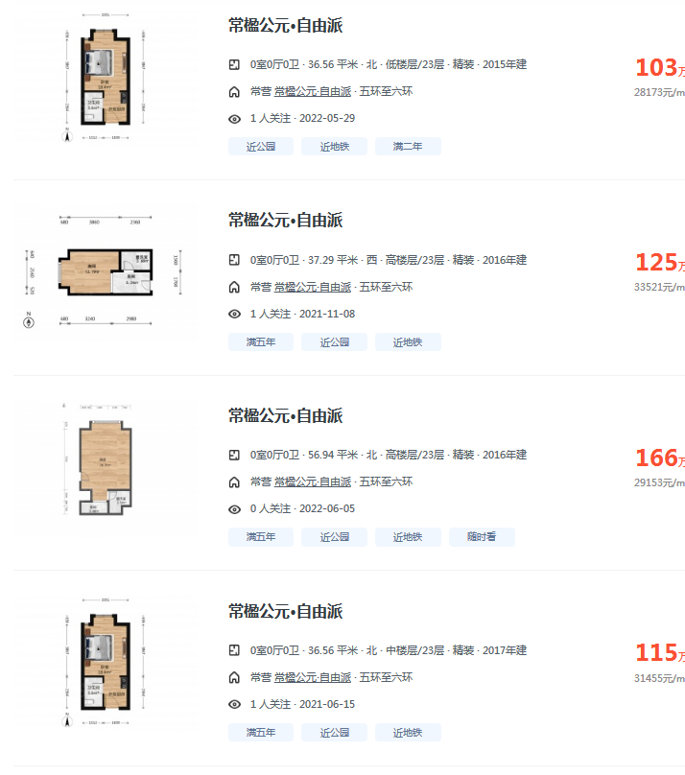
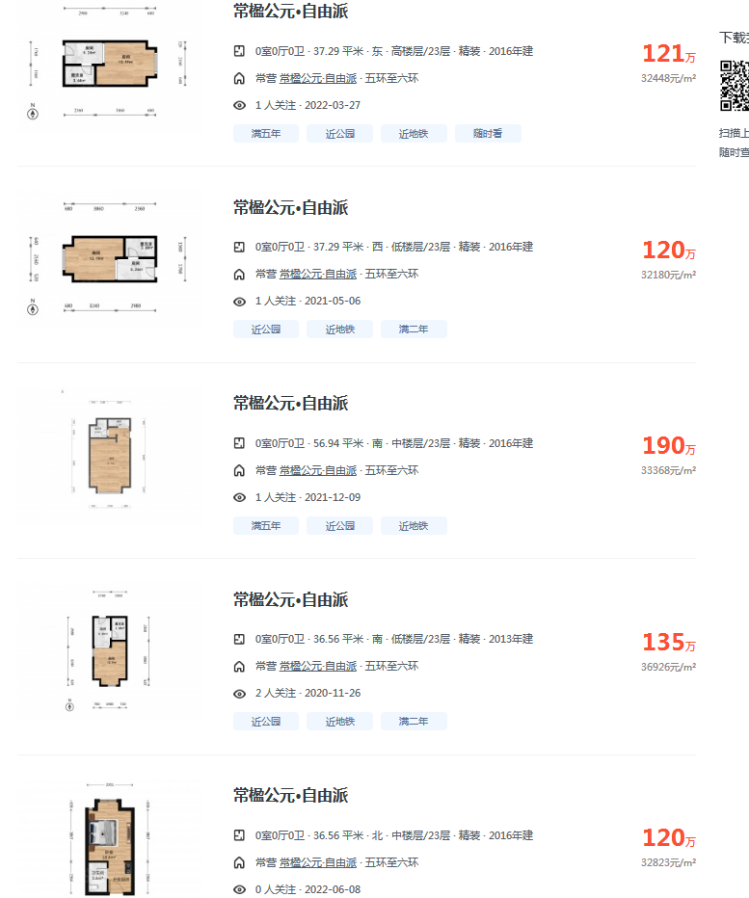

 | 1

 | 1

 |  | 1

跟中介沟通，9层37平米自由派能卖105-125万，南朝向及双朝向价格高，能到125万，其他朝向105万

